상품제안서
심플 웰컴키트 A3 | 상품코드: S26750

 |  |  |  |  |  | 02-713-8555 | www.synergygift.co.kr
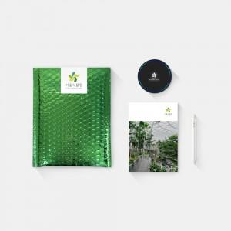

【상세/제작정보】 | 메탈릭안전봉투, 풀컬러양장노트, 소프트젤펜, 고속무선충전기 4종 KIT

【인쇄/포장옵션】 | 전체 1곳 포함 / 포장불가능

【공급단가】 | 수량 | 100~ | 200~ | 300~ | 500~
*VAT별도 | 단가 | 17,000원 | 16,500원 | 15,500원 | 14,500원

【상품 URL】 | https://www.synergygift.co.kr:443/src/goods_detail.php?gdno=26750

